検証シート
通貨ペア |  | AUDUSD
時間足 |  | 日足 | 検証内容 | H&S
当初資金 |  | 100,000
エントリー理由 |  | 相場全体のサイズに対してネックラインが23.6辺り。 逆ヘッドアンドショルダーの場合、逆ヘッドアンドショルダーのレンジ2つ分より左上にトレンド始まりの高値があること
決済理由
No. | エントリー | エントリー | 決済(利確:1.27~2, 損切:-1,引分:0) |  |  | 残金（円) |  |  | 損失上限（リスク3%） |  |  | 損益額
 | 日付 | 買い1／売り2 | 1.27 | 1.5 | 2 | 1.27 | 1.5 | 2 | 1.27 | 1.5 | 2 | 1.27 | 1.5 | 2 | PB発生時のローソク足
当初 |  |  |  |  |  | 100,000 | 100,000 | 100,000 | 損失上限（リスク3%） |  |  |  |  |  | 始値 | 最高値 | 最安値 | 終値 | PB比率 | 実体高値 | 実体安値
今回はHead &Shoulder の形を覚えるための検証です。
笹田さんが実践されているという、上記のエントリー理由にある条件でH&Sを探しました。
また、一つの通貨ペアではサンプルが少ないため、複数の通貨ペアで検証しました。
なので、決済の計算はしていません。
時間足は日足で統一しています。
結果はすべて画像を参照してください。
条件に合ったH&Sになっているかどうかの判定をお願いします。
1 |  |  |  |  |  |  |  |  | 3,000 | 3,000 | 3,000
2
3
4
5
6
7
8
9
10
11
12
13
14
15
16
17
18
19
20
21
22
23
24
25
26
27
28
29
30
31
32
33
34
35
36
37
38
39
40
41
42
43
44
45
46
47
48
49
50
 | 勝数 |  | 0 | 0 | 0 | 100,000 | 100,000 | 100,000 | 期間 | 0 | 日 | 0 | 0 | 0
 | 負数 |  | 0 | 0 | 0 | 利益率 |  |  | 月利
 | 引分 |  | 0 | 0 | 0 | 100% | 100% | 100% | #DIV/0! | #DIV/0! | #DIV/0!
 | 勝率 |  | #DIV/0! | #DIV/0! | #DIV/0!

画像
Head & Shoulder検証
相場全体のサイズに対してネックラインが23.6辺り。 逆ヘッドアンドショルダーの場合、逆ヘッドアンドショルダーのレンジ2つ分より左上にトレンド始まりの高値があること

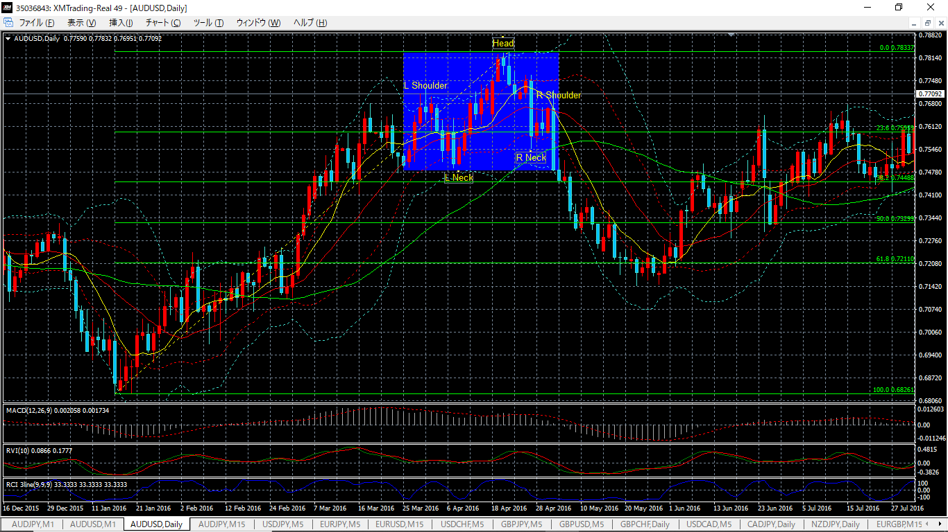

No.1 AUDUSD

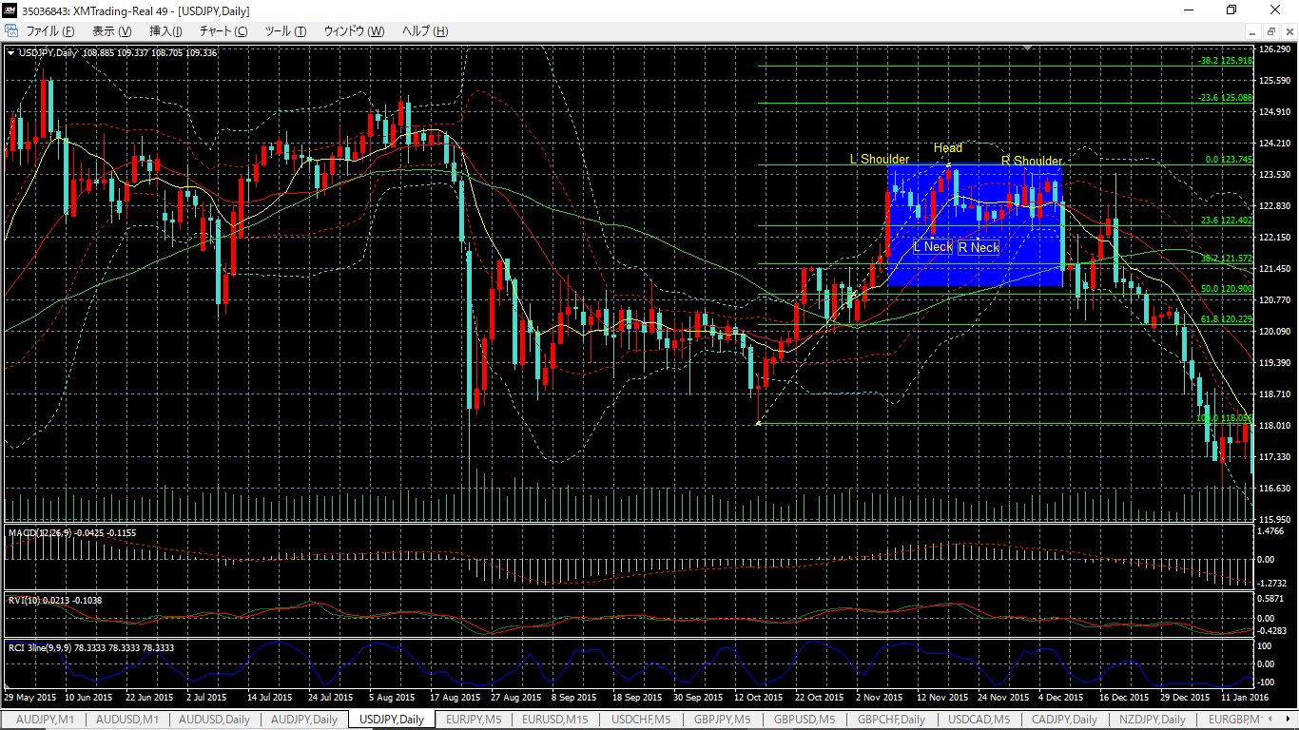

No.2 USDJPY

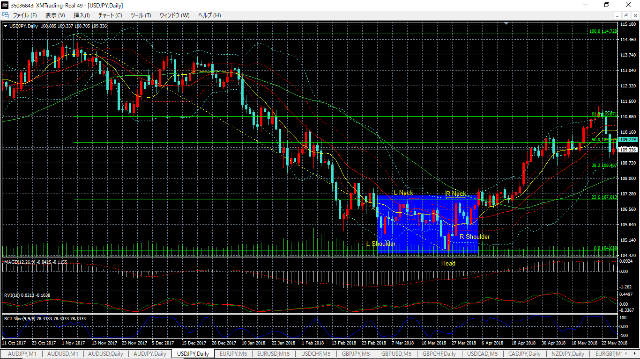

No.3 USDJPY

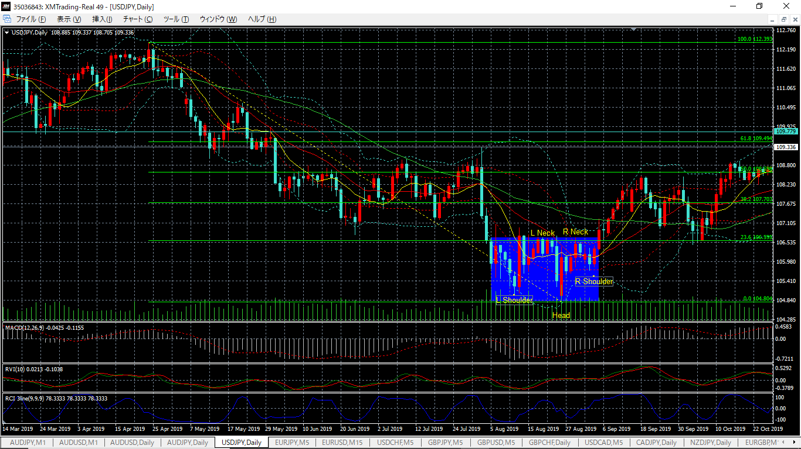

No.4 USDJPY

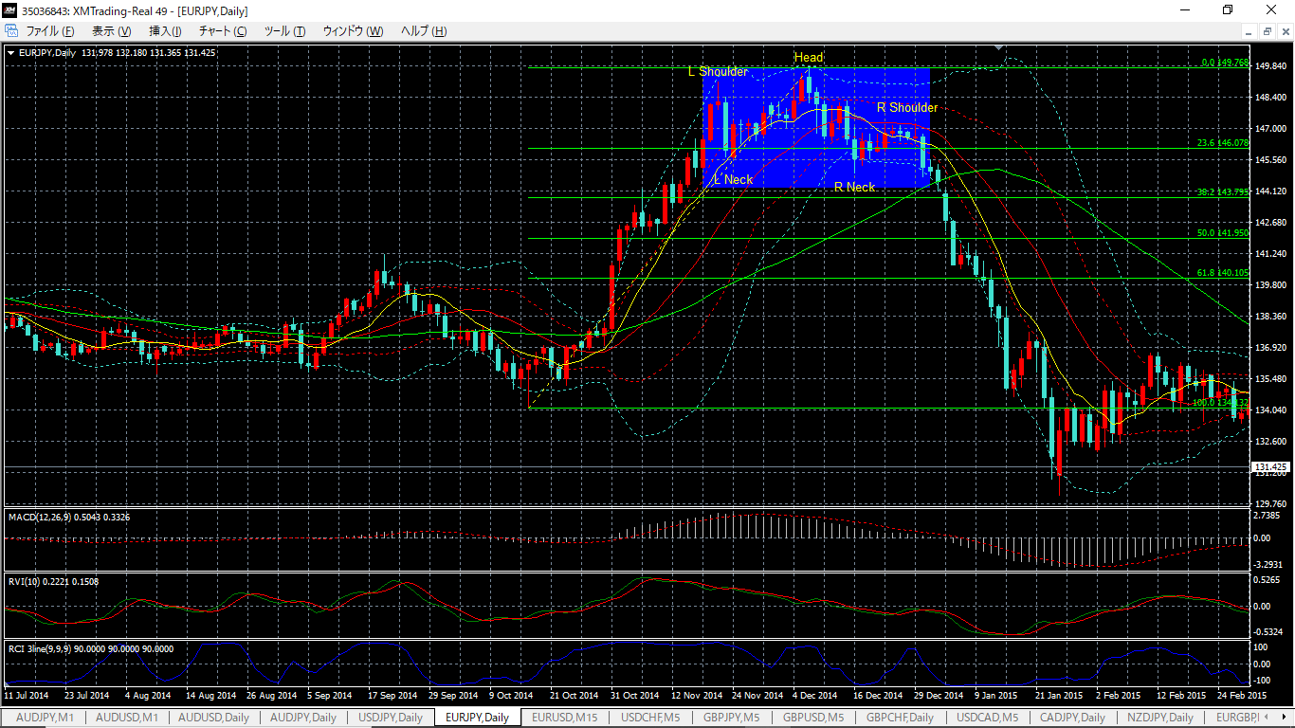

No.5 EURJPY

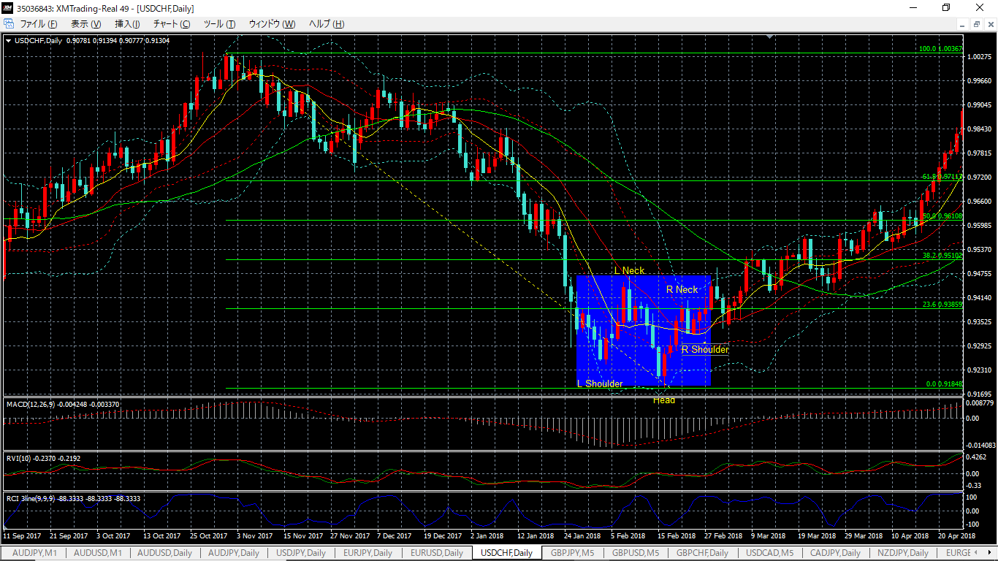

No.6 USDCHF

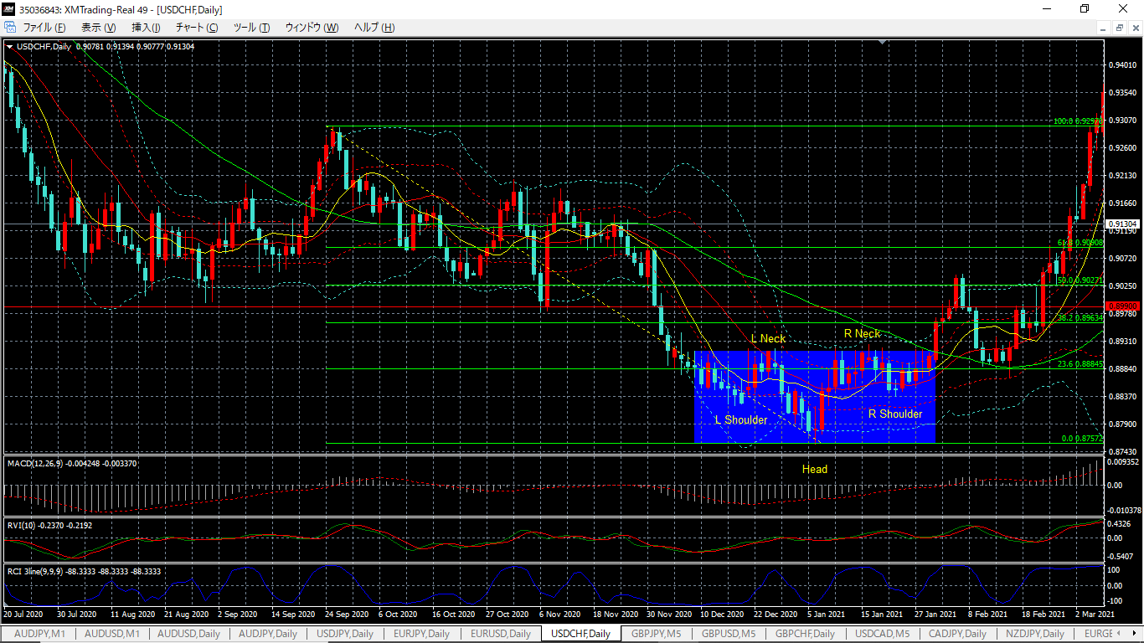

No.7 USDCHF

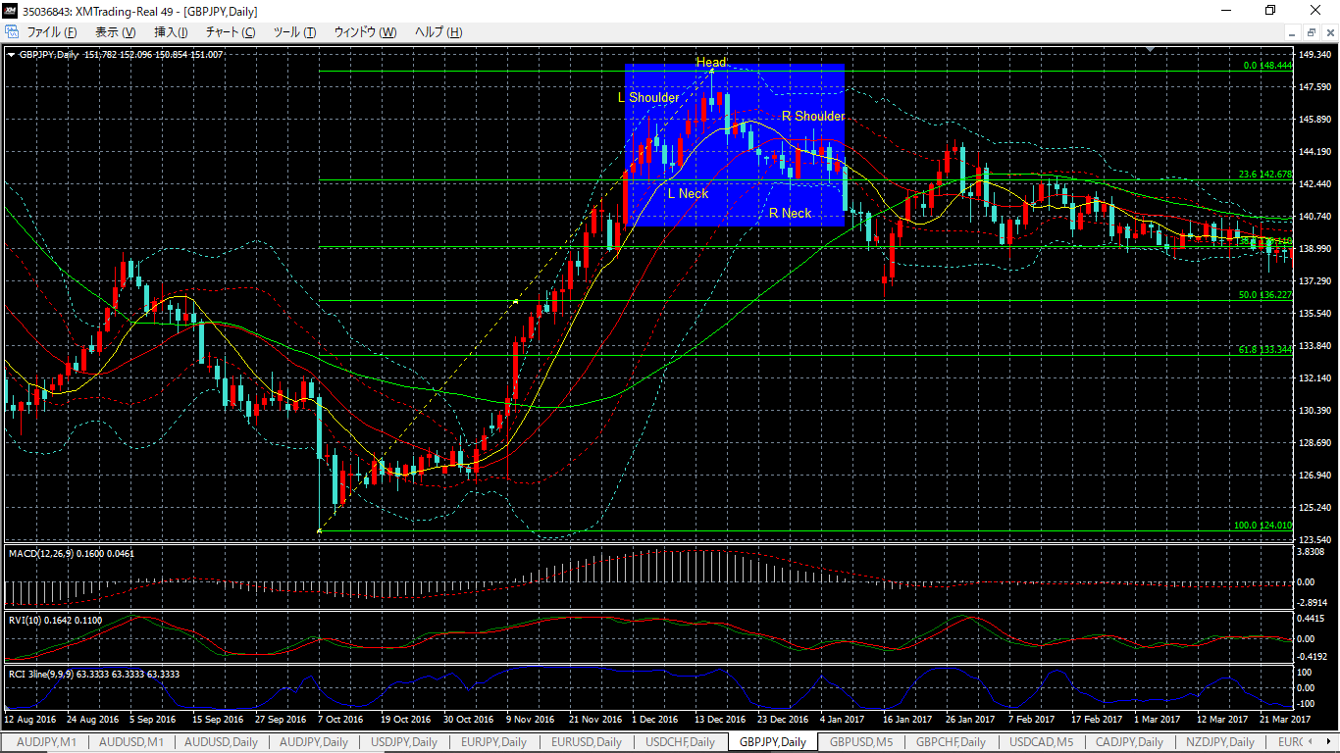

No.8 GBPJPY

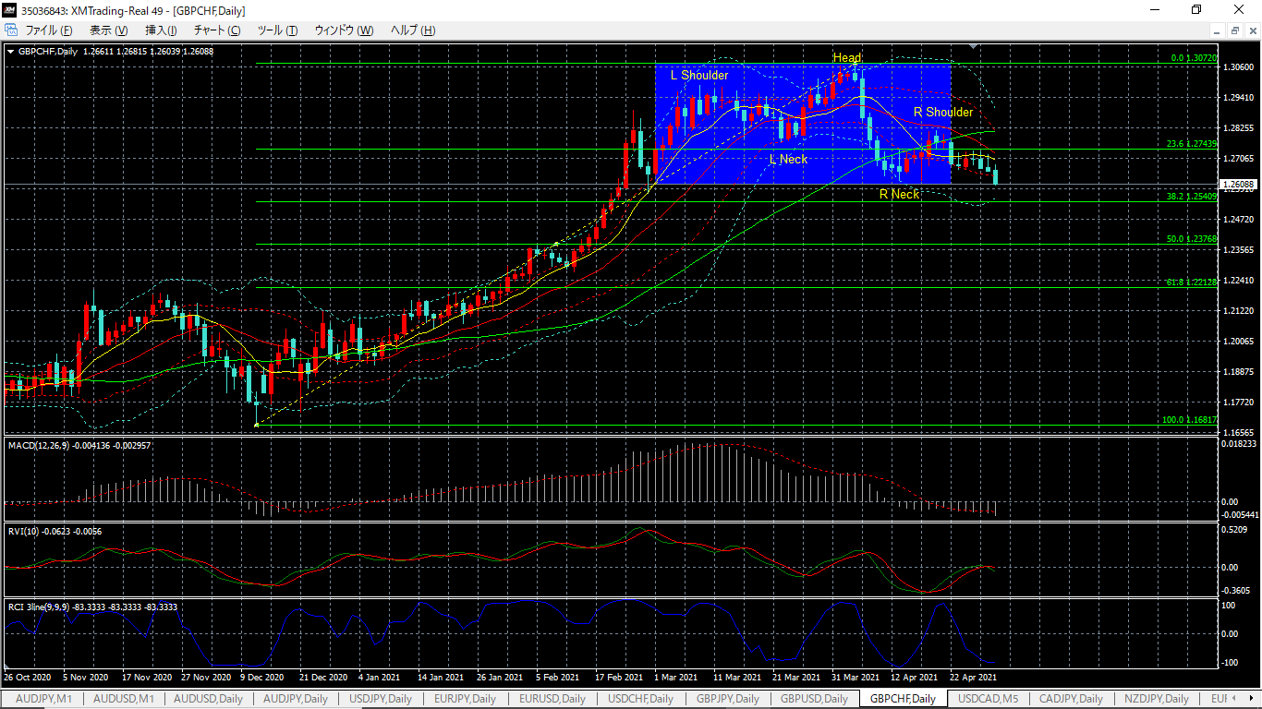

No.9 GBPCHF
これは現在のチャートです。
H&Sを形成して、右のネックラインを下抜けしてきているので、
ここは売りを考えるべきところかと判断しますが、いかがでしょう

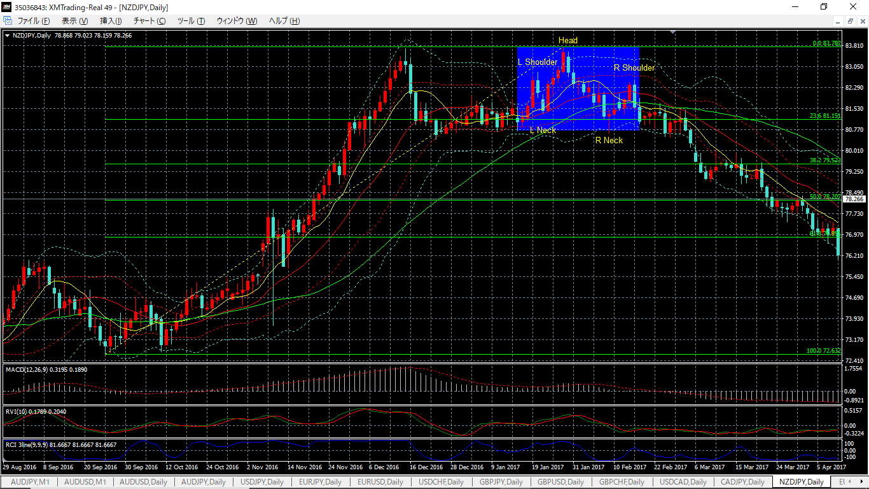

No.10 NZDJPY

